Feuil1
1 | Dans une application à architecture Ntiers qui référence qui ?
a | la couche Métier référence la couche Interface et la couche Données |  | 0 |  |  |  | x | X
b | la couche Interface référence la couche Métier qui référence la couche Données | X | 3 | x | x | X | x | X | x
c | la couche Données référence la couche Métier qui référence la couche Interface |  | 0 |  |  |  | x | X |  | X
d | Pas besoin de référence, les using suffisent |  | -2

2 | delegate void MonDelegue(int x); … var d = new MonDelegue($$$); public void f1() {...} public void f2(int a) {...} public int f3(int a) {...} public int f4(int a) {...} Que faut écrire à la place de $$$ ?
a | f1 |  | 0
b | f2 | X | 2 | x | x | X | x | X | x | X
c | f3 |  | 0
d | f4 |  | 0
e | Aucun |  | -1

3 | public class A : B, C, D { }
a | B et C sont des classes. D une interface. |  | -3
b | B est une interface. C et D des classes. |  | -2
c | B est une classe. C et D des interfaces. | X | 5 | x | x | X |  | X | x | X
d | B , C et D sont des classes. |  | -3
e | B , C et D sont des interfaces. | X | 5 | x |  |  | X |  | x | X

4 | Quelles sont les classes de type valeur ?
a | string[] |  | 0
b | enum Couleur {Rouge, Vert, Bleu} | x | 2 | x | x | X | x | X | x
c | Personne p; |  | 0
d | struct s { } | x | 2 | x | x | X | x | X | x
e | string | x | 2 |  | x |  |  |  |  | X

4 | public interface { public int f1(); string s; void f2(); private f3(); string f4() } Quelle ligne est erronnée ?
a | public int f1(); | x | 2 |  | x |  |  | X
b | string s; | x | 2 |  | x |  | x |  |  | X
c | void f2(); |  | -3
d | private f3(); | x | 2 | x | x | X |  |  | x
 | string f4() | x | 5 | x | x | X

5 | public class Personne { } public class Employe : Personne { public decimal Salaire;} Employe e1 = new Employe(); Employe e2 = new Employe(); Personne p; p=e1; $$$ Quoi écrire à la place de $$$ ?
a | decimal s = p.Salaire; |  | -1 |  |  |  |  |  | x | X
b | var s = p.Salaire; |  | -1 |  |  |  |  |  | x | X
c | var s = (Employe) p.Salaire; | x | 3 | x |  |  | x | X
d | int s = (Employe) p.Salaire; |  | -1 |  |  |  |  | X
e | decimal s = (Employe) p.Salaire; | x | 3 | x | x | X | x | X

6 | 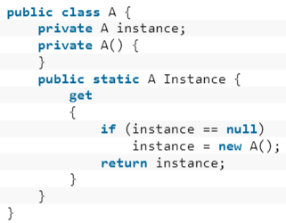 Quel est ce pattern ?
a | Factory |  | 0
b | Abstract Factory |  | 0
c | Singleton |  | 3 | x | x | X | x | X | x | X
d | Builder | x | 0

7 | Le pattern MVVM permet de diviser en 3 parties, la couche
a | interface | x | 3 | x |  |  |  | X | x | X
b | métier |  | 0
c | donnée |  | 0
d | Les 3 |  | -3 |  | x | X | x

8 | La propriété "nom" de la classe suivante doit être bindé dans du code xaml. Quelle condition pour que le binding fonctionne dans les 2 sens : class Personne { string nom; }
a | la classe Personne doit être public | x | 2 | x |  | X |  | X | x | X
b | la propriété nom doit être public | x | 2 | x |  | X |  | X | x | X
c | la propriété nom doit être en get set. | x | 2 | x | x | X | x | X | x | X
d | la classe Personne doit implémenter INotifiedPropertyChanged | x | 2 | x | x |  | x | X | x
e | la classe Personne doit implémenter ICommand |  | -5

9 | Code First génère des classes appelées entités.
a | TRUE | x | 3 | x | x | X | x | X | x | X
b | FALSE

10 | Le Garbage Collector (GC) libère des ressources de type
a | Connexion de base de données |  | -1 |  |  |  |  |  |  | X
b | Mémoire | x | 3 | x | x | X | x | X | x | X
c | Fichier |  | -1 |  |  |  |  | X |  | X
d | Disque dur |  | -3

11 | Quelles sont les classes à utiliser en déconnecté.
a | SqlConnection | x | 2 | x | x |  |  | X | x | X
b | SqlCommand | x | 2 | x | x |  |  |  | x | X
c | SqlDataReader |  | -6
d | SqlDataAdapter | x | 2 | x | x |  | x |  | x | X
e | SqlCommandBuilder | x | 2 | x | x |  | x |  |  | X
f | DataSet | x | 2 | x | x | X | x | X | x | X

12 | Une classe static contient
a | Que des propriétés static |  | -1 |  |  |  | x | X |  | X
b | Que des méthodes static |  | -1 |  |  |  | x | X |  | X
c | Que des propriétés dynamic |  | -1
d | Que des méthodes dynamic |  | -1
e | Que des propriétés static et/ou des méthodes static | x | 5 | x | x | X | x |  | x
f | Que des propriétés static et/ou des méthodes dynamic |  | -1

13 | … d1.BeginInvoke(null, null); d2.BeginInvoke(null, null); d3.Invoke(null, null); d4.Invoke(null, null); … Combien de Thread l'application utilise ?
a | 1 |  | -2
b | 2 |  | -1 |  |  |  |  |  | x
c | 3 | x | 5 | x | x | X | x | X | x
d | 4 |  | -1 |  |  |  |  |  |  | X
e | 5 |  | -2

14 | Cochez si vrai.
a | La méthode NombreDeMots a accès aux propriétés privées de la classe StringBuilder |  | -2
b | La méthode NombreDeMots n'a pas accès aux propriétés privées de la classe StringBuilder | x | 3 | x | x | X | x | X | x | X
c | La méthode NombreDeMots a accès à la propriété Count | x | 2 | x | x | X | x | X
d | La méthode NombreDeMots n'a pas accès à la propriété Count |  | -1 |  |  |  |  |  | x | X

15 | NombrePairs donne
a | 90,98,6 |  | -3
b | 2, 6, 98, 90 |  | -2
c | 98, 90 |  | -2
d | 90, 98 | x | 4 | x | x | X | x | X | x | X
e | 98 |  | -3

16 | 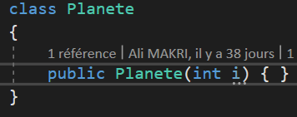 la ligne de code suivant plante. Quelle action corrigerait cela ? var terre = new Planete();
a | Supprimer le constructeur existant | x | 2 |  | x |  | x |  |  | X
b | Définir une autre classe Planete avec un constructeur par défaut. |  | -2
c | Définir un constructeur avec aucun paramètre. | x | 2 | x | x | X | x | X | x | X
d | Définir un constructeur par défaut. | x | 2 |  | x | X |  | X |  | X
e | On ne peut rien faire. |  | -5

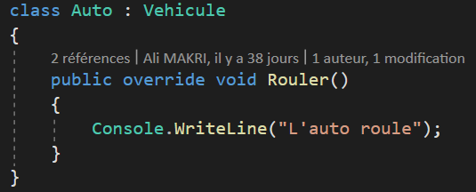
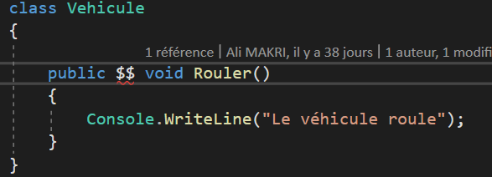
17 | Quel mot à la place de $$ ?
a | Rien |  | -3
b | virtual | x | 2 | x | x | X | x | X | x | X
c | override | x | 0
d | interface |  | -5
e | abstract | x | 0 |  |  |  |  |  | x

18 | A quoi sert ce using ?
a | A libérer l'objet g après la dernière accolade dès que le processeur n'est plus occupé. |  | -2 |  |  |  |  | X | x
b | A faire une référence à la classe GrosObjet |  | -4
c | A libérer l'objet g immédiatement après la dernière accolade. | x | 3 | x | x | X | x |  |  | X

19 | 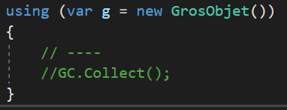 La classe Action est un délégué qui ne retourne aucun valeur (void).
a | TRUE | x | 5 | x | x | X | X | X | x | X
b | FALSE

20 | Comment définir une propriété en lecture seule.
a | Utiliser readonly | x | 3 | x |  | X | X | X |  | X
b | La mettre en get set |  | -2
c | La mettre en get set mais sans le set | x | 3 | x | x | X |  | X | x | X
d | La mettre en get set mais sans le get |  | -3
e | la mettre en const |  | 3 |  |  |  |  |  |  | X

